Решетка для барбекю
 |  |  |  |  |  |  |  |  |  ПРОСЧИТАТЬ ЗАКАЗ
Наименование | Артикул | Кол-во в упак. | Ед. изм. | Оптовая цена от 100 т.р. с НДС | Оптовая цена от 300 т.р. с НДС | Оптовая цена от 1000 т.р. с НДС | Фото | кол-во | итого | итого | итого
 |  |  |  | №1 | №2 | №3 |  |  | №1 | №2 | №3
Гриль складной "Лидер"
Гриль складной "Лидер" без покрытия (габарит 350х250мм, высота разлож. 150мм, масса нетто 0.4кг. В комплекте щипцы для приготовления. Упаковано в индивидуальную многоразовую коробку и в групповую коробку) | 101,408 | 1 | шт. | 123.00 ₽ | 118.00 ₽ | 108.00 ₽ | 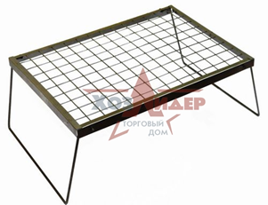 |  | 0 | 0 | 0
Гриль складной "Лидер" оксидированный (габарит 350х250мм, высота разлож. 150мм, масса нетто 0.4кг. В комплекте щипцы для приготовления. Упаковано в индивидуальную многоразовую коробку и в групповую коробку) | 101,409 | 1 | шт. | 135.00 ₽ | 130.00 ₽ | 119.00 ₽ | 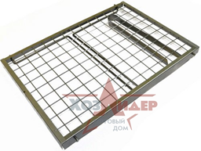 |  | 0 | 0 | 0
Решетка для барбекю "Лидер" эконом (без покрытия)
Решетка для барбекю "Эконом" плоская (290 х 175мм, вес 0,3кг, без покрытия, без дер. ручки, без этикетки, групповая упаковка 400 х 300 х 300мм) | 101,365 | 50 | шт. | 93.00 ₽ | 89.00 ₽ | 82.00 ₽ | 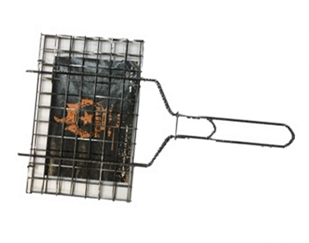 |  | 0 | 0 | 0
Решетка для барбекю "Эконом" универсальная (290 х 190 х 18мм, вес 0,39кг, без покрытия, без дер. ручки, без этикетки, групповая упаковка 680 х 460 х 410мм) | 101,411 | 25 | шт. | 104.00 ₽ | 100.00 ₽ | 92.00 ₽ | 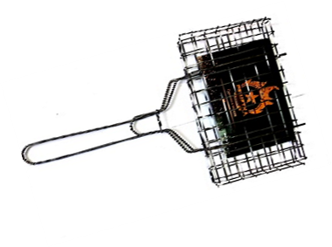 |  | 0 | 0 | 0
Решетка для барбекю глубокая "МАЛАЯ - ЗКОНОМ" без покрытия, без дер. ручки, без этикетки (Размер основания 260х235мм. Общая длина 615мм. Глубина 60мм. Вес 0,50кг, групповая упаковка 680 х 460 х 410мм ) |  | 20 | шт. | 132.00 ₽ | 126.00 ₽ | 116.00 ₽ | 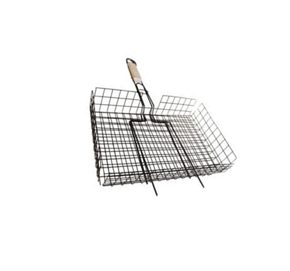 |  | 0 | 0 | 0
Решетка для барбекю "Лидер" эконом (покрытие оксид)
Решетка для барбекю "Эконом" плоская (290 х 175мм, вес 0,3кг, покрытие оксид, без дер. ручки, без этикетки, групповая упаковка 400 х 300 х 300мм) |  | 28 | шт. | 103.00 ₽ | 99.00 ₽ | 91.00 ₽ |  |  | 0 | 0 | 0
Решетка для барбекю "Эконом" универсальная (290 х 190 х 18мм, вес 0,39кг, покрытие оксид, без дер. ручки, без этикетки, групповая упаковка 680 х 460 х 410мм) |  | 25 | шт. | 114.00 ₽ | 110.00 ₽ | 101.00 ₽ |  |  | 0 | 0 | 0
Решетка для барбекю "Лидер" универсальная (покрытие оксид)
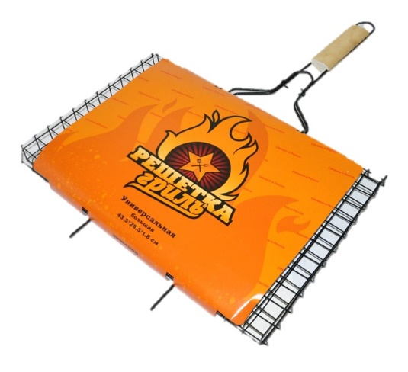
Решетка для барбекю "Лидер - мини" универсальная (290 х 190 х 18мм, вес 0,39кг, покрытие оксид, групповая упаковка 680 х 460 х 410мм) | 101,401 | 28 | шт. | 148.00 ₽ | 142.00 ₽ | 130.00 ₽ |  |  | 0 | 0 | 0
Решетка для барбекю "Лидер" универсальная малая (310 х 210 х 18мм, вес 0,490кг, покрытие оксид, групповая упаковка 680 х 460 х 410мм) | 101,402 | 25 | шт. | 164.00 ₽ | 158.00 ₽ | 145.00 ₽ |  |  | 0 | 0 | 0
Решетка для барбекю "Лидер" универсальная средняя (360 х 260 х 18мм, вес 0,600кг, покрытие оксид, групповая упаковка 680 х 460 х 410мм) | 101,403 | 20 | шт. | 185.00 ₽ | 178.00 ₽ | 163.00 ₽ |  |  | 0 | 0 | 0
Решетка для барбекю "Лидер" универсальная большая (435 х 285 х 18мм, вес 0,710кг, покрытие оксид, групповая упаковка 680 х 460 х 410мм) | 101,404 | 20 | шт. | 225.00 ₽ | 216.00 ₽ | 198.00 ₽ |  |  | 0 | 0 | 0
Решетка для барбекю "Лидер" глубокая (покрытие оксид)
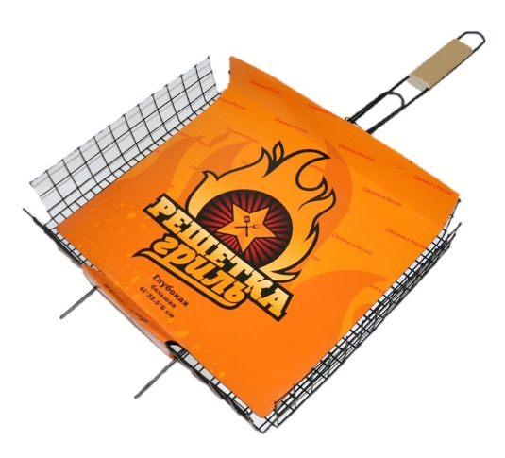
Решетка для барбекю глубокая "МАЛАЯ" покрытие оксид, (Размер основания 260х235мм. Общая длина 615мм. Глубина 60мм. Вес 0,56кг, групповая упаковка 680 х 460 х 410мм ) | 101,405 | 20 | шт. | 182.00 ₽ | 174.00 ₽ | 160.00 ₽ |  |  | 0 | 0 | 0
Решетка для барбекю глубокая "СРЕДНЯЯ" покрытие оксид, (Размер основания 360х285. Глубина 60мм. Общая длина 670мм. Вес 0,73кг, групповая упаковка 820 х 450 х 400мм) | 101,406 | 20 | шт. | 207.00 ₽ | 198.00 ₽ | 182.00 ₽ |  |  | 0 | 0 | 0
Решетка для барбекю глубокая "БОЛЬШАЯ" покрытие оксид, (Размер основания 410х335. Глубина 60мм. Общая длина 715мм. Вес 0,88кг, групповая упаковка 820 х 450 х 400мм) | 101,407 | 20 | шт. | 238.00 ₽ | 228.00 ₽ | 209.00 ₽ |  |  | 0 | 0 | 0

 |  |  |  |  |  |  |  | 0 | 0 | 0 | 0

